Grille de tri
FRENCH triage | FRench Emergency Nurses Classification in-Hospital triage |  |  |  |  |  |  | Recherche: cliquer sur flèche ci-dessous et renseigner le champ "rechercher" puis entrée
motif de recours | Tri M | Tri 1 | Tri 2 | Tri 3A | Tri 3B | Tri 4 | Tri 5
CARDIO-CIRCULATOIRE |  | adulte
Arrêt cardiorespiratoire | 1 |  |  |  |  |  |  | Arrêt cardiorespiratoireACR, pause, gasps, malaise, deces
Hypotension / collapsus | 2 | PAS ≤ 70 mm Hg | PAS ≤ 90 mm Hg ou ≤ 100 mm Hg et FC > 100/mn | 1-10 ans : TAS ≤ 70 mm Hg (+ âge en année x 2) | TAS ≤ 100 mm Hg et FC ≤ 100/mn (FC/TAS ≤ 1) |  |  | Hypotension / collapsusHypoTA, HypoTA, hypotonie, choc, hypovolémie, malaise, marbrure, orthostatique, vagal, insuffisance cardio-circulatoirePAS ≤ 70 mm HgPAS ≤ 90 mm Hg ou ≤ 100 mm Hg et FC > 100/mn1-10 ans : TAS ≤ 70 mm Hg (+ âge en année x 2) TAS ≤ 100 mm Hg et FC ≤ 100/mn (FC/TAS ≤ 1)
Membre douloureux / froid ou pâle / ischémie | 2 |  | durée ≤ 24 h et/ou cyanose/déficit moteur |  | durée ≥ 24 h |  |  | Membre douloureux / froid ou pâle / ischémiearteriopathie, AOMI, vasoconstriction, occlusion, absence de pouls, embolie, thrombose, compression, vasculaire, douleur, pâleur, cyanose, froid, impotence, orteil, pied, mollet, jambedurée ≤ 24 h et/ou cyanose/déficit moteurdurée ≥ 24 h
Douleur thoracique / syndrome coronaire | 3B | ECG anormal typique SCA | ECG anormal non typique de SCA | ECG N mais coronarien ou ≥ 3 facteurs de risque | ECG N et douleur typique de SCA | ECG N et douleur atypique de SCA |  | Douleur thoracique / syndrome coronaireDT, SCA, SCA ST, ST, costale, epigastrique, douleur epigastrique, angor, dissection, infarctus, IDM, pardee, sous decalage, sus decalage, pericardite, embolie, angine, poitrine, oppression, stent, gêne, douleur poitrine, thoracique, mâchoire, bras, poignetECG anormal typique SCAECG anormal non typique de SCAECG N mais coronarien ou ≥ 3 facteurs de risqueECG N et douleur typique de SCAECG N et douleur atypique de SCA
Malaise | 3B |  |  |  |  |  |  | Malaise hypotonie, lipothymie, collapsus, vagal, syncope, conscience, sensation de malaise, sensation vertigineuse, perte de connaissance, clonies, sueurs, châleur
Tachycardie / tachyarythmie | 3B | FC ≥ 180 /mn | FC ≥ 130/mn ou ≥ 110/mn et TAS < 110 mm Hg | avant 1 an : FC ≥ 180/mn; après 1 an : FC ≥ 160/mn | FC ≥ 110/mn et TAS ≥ 110 mm Hg |  |  | Tachycardie / tachyarythmieTV, FV, fibrillation, Bouveret, ACFA, arythmie, TJ, jonctionnelle, palpitation, flutter, fibrillation, ventriculaire, rythmeFC ≥ 180 /mnFC ≥ 130/mn ou ≥ 110/mn et TAS < 110 mm Hgavant 1 an : FC ≥ 180/mn; après 1 an : FC ≥ 160/mnFC ≥ 110/mn et TAS ≥ 110 mm Hg
Bradycardie / bradyarythmie | 3B |  | FC ≤ 40/mn | avant 1 an : FC ≤ 80/mn; après 1 an : FC ≤ 60:mn | FC 40-50/mn et signes associés | FC 40-50/mn sans signes associés |  | Bradycardie / bradyarythmieBAV, arythmie, rythmeFC ≤ 40/mnavant 1 an : FC ≤ 80/mn; après 1 an : FC ≤ 60:mnFC 40-50/mn et signes associésFC 40-50/mn sans signes associés
Dyspnée / insuffisance cardiaque | 3B | détresse respiratoire ou FR ≥ 40/mn | dyspnée sévère ou FR 30-40, SpO2 86-90% |  |  |  |  | Dyspnée / insuffisance cardiaque IC, essoufflement, detresse respiratoire, anasarque, OMI, oedeme membres inferieurs, OAP, oedeme pulmonaire, polypnée, bradypnée, muscles accessoires, tirage, cyanose, BPCO, asthme, insuffisance respiratoiredétresse respiratoire ou FR ≥ 40/mndyspnée sévère ou FR 30-40, SpO2 86-90%
Dysfonction stimulateur / défibrillateur cardiaque | 3B |  | Choc(s) électrique(s) ressenti(s) |  | avis référent (MAO, MCO) |  |  | Dysfonction stimulateur / défibrillateur cardiaquePM, Pace Maker, pacemaker, choc, electrique, sonde, electroentrainementChoc(s) électrique(s) ressenti(s)avis référent (MAO, MCO)
Œdème des membres inférieurs / insuffisance cardiaque | 3B |  |  |  |  | OMI chronique |  | Œdème des membres inférieurs / insuffisance cardiaqueOMI, IC, essoufflement, detresse respiratoire, anasarque, oedeme membres inferieurs, OAP, oedeme pulmonaireOMI chronique
Palpitations | 4 | FC ≥ 180/mn | FC ≥ 140/mn |  | malaise |  |  | Palpitationssensation de palpitationsFC ≥ 180/mnFC ≥ 140/mnmalaise
Hypertension artérielle | 4 |  | TAS IOA ≥ 220 mm Hg ou ≥ 180 et SF associés |  | TAS IOA ≥ 180 mm Hg |  |  | Hypertension artérielle HTA, antihypertenseur, céphalées, epistaxisTAS IOA ≥ 220 mm Hg ou ≥ 180 et SF associésTAS IOA ≥ 180 mm Hg
Membre douloureux / chaud ou rouge / phlébite | 4 |  |  |  | signes locaux francs ou siège proximal sur échographie | signes locaux modérés ou siège distal sur échographie |  | Membre douloureux / chaud ou rouge / phlébiteerysipele, thrombose, ulcère, varice,vasculaire, douleur, chaleur, rougeur, placard, impotence pied, mollet, jambe, avant-bras, bras, voyage, alitement, hospitalisation, chirurgiesignes locaux francs ou siège proximal sur échographiesignes locaux modérés ou siège distal sur échographie
INFECTIOLOGIE |  |  |  |  |  |  |  | INFECTIOLOGIE
Accident d'exposition au sang et/ou liquide biologique | 4 |  | sujet contact VIH avéré et exposition ≤ 48 heures |  |  |  | exposition ≥ 48 h | Accident d'exposition au sang et/ou liquide biologiqueAES, projection, HIV, SIDA, piqure septique, IST, morsure, coupure, blessure, rapport sexuel sujet contact VIH avéré et exposition ≤ 48 heuresexposition ≥ 48 h
Fièvre | 5 |  | t ≥ 40° C ou ≤ 35,2° C ou confusion / céphalée / purpura |  | signes associés d'AEG, hypotension, shock index ≥1 |  |  | FièvreTempérature, frisson, sepsis, hyperthermiet ≥ 40° C ou ≤ 35,2° C ou confusion / céphalée / purpurasignes associés d'AEG, hypotension, shock index ≥1
Exposition à une maladie contagieuse | 5 |  |  |  | avec risque vital de contage (méningite, Ebola...) |  | sans risque vital de contage (rougeole, varicelle…) | Exposition à une maladie contagieusecontage, epidemie, suspicion, contamination, transmission, infection, voyageavec risque vital de contage (méningite, Ebola...)sans risque vital de contage (rougeole, varicelle…)
ABDOMINAL |  |  |  |  |  |  |  | ABDOMINAL
Vomissement de sang / hématémèse | 2 |  | hématémèse abondante |  | vomissement(s) strié(s) de sang |  |  | Vomissement de sang / hématémèsehemorragie, varice, VO, ulcère, hemorragie digestive, vomissement, saignement, sanghématémèse abondantevomissement(s) strié(s) de sang
Maelena/rectorragies | 2 |  | rectorragie abondante |  | selles souillées de sang |  |  | Maelena/rectorragieshemorragie digestive, sang, saignement, sellesrectorragie abondanteselles souillées de sang
Douleur abdominale | 3B |  | douleur sévère et/ou signes généraux associés |  |  |  | douleur régresssive / indolore | Douleur abdominaledouleur epigastrique, spasme, colique, nephretique, hepatique, crampe, brulure, ballonnement, hypochondre, fosse iliaque, appendicite, sigmoidite, constipation, nausées, vomissements, diarrhée douleur sévère et/ou signes généraux associésdouleur régresssive / indolore
Ictère | 3B |  | signes généraux associés |  |  |  |  | Ictèrejaunissesignes généraux associés
Problème technique (stomie, cicatrices post op…) | 3B |  |  |  | avis référent (MAO, MCO) |  |  | Problème technique (stomie, cicatrices post op…)stomie, pansement, sonde JJ, jejuno, suppuration, lachage suture, inflammation, abcés, post opavis référent (MAO, MCO)
Hernie, masse ou distension abdominale | 4 |  | douleur sévère et/ou symptômes d'occlusion |  |  |  |  | Hernie, masse ou distension abdominaledouleur abdo, occlusion, ballonnement, boule, douleur sévère et/ou symptômes d'occlusion
Corps étranger dans œsophage / estomac / intestins | 4 |  | aphagie ou hypersialorrhée et/ou autres SF associés |  | tranchant, pointu |  |  | Corps étranger dans œsophage / estomac / intestinsCEaphagie ou hypersialorrhée et/ou autres SF associéstranchant, pointu
Corps étranger dans le rectum | 4 |  | douleur sévère et/ou rectorragie |  |  |  |  | Corps étranger dans le rectumCE, anal, gode, bouteille, concombredouleur sévère et/ou rectorragie
Constipation | 5 |  | triade occlusion intestinale |  | douleur abdominale |  |  | Constipationarret selles, fecalome, digestif, douleur abdominale, transittriade occlusion intestinaledouleur abdominale
Vomissements | 5 |  | triade occlusion intestinale | enfant ≤ 2 ans | douleur abdominale ou vomissements abondants |  |  | Vomissementsnausée, regurgitation, digestif, douleur abdominale, occlusion, constipation, nausées, transittriade occlusion intestinaleenfant ≤ 2 ansdouleur abdominale ou vomissements abondants
Diarrhée | 5 |  |  | enfant ≤ 2 ans | diarrhées abondantes et/ou SG associés |  |  | Diarrhéeselles, digestif, transitenfant ≤ 2 ansdiarrhées abondantes et/ou SG associés
Douleur anale | 5 |  |  |  | suspiçion abces / fissure |  |  | Douleur analehemorroides, abces, kyste, marge analesuspiçion abces / fissure
Hoquet | 5 |  |  |  | hoquet incessant (≥12 h) |  |  | Hoquethoquet incessant (≥12 h)
GENITO-URINAIRE |  |  |  |  |  |  |  | GENITO-URINAIRE
Douleur de la fosse lombaire / du flanc | 3B |  | douleur intense |  |  |  | douleur régressive / indolore | Douleur de la fosse lombaire / du flancCN, colique nephretique, pyelo, sfu, calculdouleur intensedouleur régressive / indolore
Rétention d'urine / anurie | 3B |  | douleur intense / agitation |  |  |  |  | Rétention d'urine / anurieRAU, globedouleur intense / agitation
Douleur de bourse / orchite / torsion testicule | 3B |  | douleur intense ou suspicion de torsion |  | avis référent (MAO, MCO) |  |  | Douleur de bourse / orchite / torsion testiculesfu, OGE, organe genitaux, génitaldouleur intense ou suspicion de torsionavis référent (MAO, MCO)
Dysfonction de sonde urinaire / JJ / stomie | 3B |  | douleur intense, fièvre ou SG |  | avis référent (MAO, MCO) |  |  | Dysfonction de sonde urinaire / JJ / stomiebouchédouleur intense, fièvre ou SGavis référent (MAO, MCO)
Hématurie | 3B |  | saignement abondant actif |  |  |  |  | Hématuriesangsaignement abondant actif
Dysurie / brûlure mictionnelle / infection ? | 5 |  |  |  | fièvre | enfant |  | Dysurie / brûlure mictionnelle / infection ?sfu, fièvreenfant
Ecoulement ou lésion cutanéo-muqueuse génitale | 5 |  |  |  | fièvre |  |  | Ecoulement ou lésion cutanéo-muqueuse génitalemycose, MST, IST, sexuelfièvre
GYNECO / OBSTETRIQUE |  |  |  |  |  |  |  | GYNECO / OBSTETRIQUE
Accouchement imminent ou réalisé | 1 |  |  |  |  |  |  | Accouchement imminent ou réalisénaissance, grossesse, partum
Problème de grossesse 1er et 2ème trimestre | 3A |  | métrorragies, douleur |  |  |  |  | Problème de grossesse 1er et 2ème trimestrepartum, fausse couche, metrorragie, GEU, enceintemétrorragies, douleur
Problèmes de grossesse 3eme trimestre | 3A |  | métrorragies / douleur / HTA / perte de liquide amniotique |  |  |  |  | Problèmes de grossesse 3eme trimestrepartum, fausse couche, metrorragie, GEU, enceintemétrorragies / douleur / HTA / perte de liquide amniotique
Méno-metrorragie | 3B |  | grossesse connue / suspectée ou saignement abondant |  |  |  |  | Méno-metrorragiegrossesse, GEUgrossesse connue / suspectée ou saignement abondant
Problème de post partum (allaitement...) | 4 |  |  | allaitement et fièvre |  |  |  | Problème de post partum (allaitement...)allaitement, fièvre, leucorrhée, lochieallaitement et fièvre
Anomalie du sein | 5 |  |  |  | mastite ou abcès |  |  | Anomalie du seinabcès sein, écoulement, mastodinite, tumeur, plaie, galactorrhéemastite ou abcès
Anomalie vulvo-vaginale / corps étranger | 5 |  |  |  |  |  |  | Anomalie vulvo-vaginale / corps étrangerCE, mycose, vaginite, leucorrhée, MST, IST
INTOXICATION |  |  |  |  |  |  |  | INTOXICATION
Intoxication médicamenteuse | 3B |  | signes associés / toxiques cardiotropes ou lésionnels | enfant | avis référent (MAO, MCO) |  | pas de signes associés et vue tard (ex ≥ 24 h) | Intoxication médicamenteuseIMV, TS, suicide, somnolence, agitation, comportement, myosis, mydriase, intoxsignes associés / toxiques cardiotropes ou lésionnelsenfantavis référent (MAO, MCO)pas de signes associés et vue tard (ex ≥ 24 h)
Intoxication non médicamenteuse | 3B |  | signes associés / toxiques / lésionnels | enfant | avis référent (MAO, MCO) |  | pas de signes associés et vue tard (ex ≥ 24 h) | Intoxication non médicamenteuseTS, suicide, toxique, CO, monoxyde carbone, poppers, intoxsignes associés / toxiques / lésionnelsenfantavis référent (MAO, MCO)pas de signes associés et vue tard (ex ≥ 24 h)
Demande de sevrage / toxicomanie | 4 |  | agitation / violence / état de manque | enfant |  |  | demande d'ordonnance pour substitution | Demande de sevrage / toxicomaniedelirum tremens, DT, subutex, dépendance, toxico, methadone, intoxagitation / violence / état de manqueenfantdemande d'ordonnance pour substitution
Comportement ébrieux / ivresse | 4 |  | agitation / violence ou coma | enfant | demande des forces de l'ordre |  |  | Comportement ébrieux / ivressealcoolisation, OH, CNH, IPM, toxique, somnolence, agitation, comportement, myosis, mydriase, sueurs, haleine, intoxagitation / violence ou comaenfantdemande des forces de l'ordre
NEUROLOGIE |  |  |  |  |  |  |  | NEUROLOGIE
Altération de la conscience/coma | 2 |  | avis référent (MAO, MCO) |  |  |  |  | Altération de la conscience/comasomnolence, choc, désorientation, glasgow, SDG, confusionavis référent (MAO, MCO)
Déficit moteur, sensitif, sensoriel ou du langage/AVC | 2 | délai ≤3 h | délai ≤4h 30 et avis MAO, MCO si ≥4h30 |  | délai ≥12 h ou avis MAO, MCO |  |  | Déficit moteur, sensitif, sensoriel ou du langage/AVCAVC, AIT, alerte thrombolyse, paralysie, aphasie, dysarthrie, accident ischémique, trouble sensitif, trouble de la parole, trouble de la vue, troubles de l'équilibre, trouble du langage, vertiges, brutal, hémicorpsdélai ≤3 hdélai ≤4h 30 et avis MAO, MCO si ≥4h30délai ≥12 h ou avis MAO, MCO
Convulsions | 3B |  | crises multiples ou en cours confusion, déficit ou fièvre |  | récupération complète post critique |  |  | Convulsionsepilepsie, delirium tremens, DT, clonie, perte de connaissance, traumatismecrises multiples ou en cours confusion, déficit ou fièvrerécupération complète post critique
Confusion/désorientation temporo spatiale | 3B |  | fièvre |  |  |  | douleur régressive ou indolore | Confusion/désorientation temporo spatialeDTSfièvredouleur régressive ou indolore
Céphalée | 3B |  | inhabituelle (premier épisode, brutale, intense… ou fièvre) |  | habituelle/migraine |  |  | Céphaléemigraine, douleur, cervicalgie, nevralgie, NCB, algie vasculaire, Horton, mal têteinhabituelle (premier épisode, brutale, intense… ou fièvre)habituelle/migraine
Vertiges/trouble de l'équilibre | 3B |  | signes neurologiques associés, céphalée brutale |  |  |  | troubles anciens et stables | Vertiges/trouble de l'équilibrevertige, malaise, étourdissement, menière, VPB, trouble sensitif, trouble de la parole, trouble de la vue, trouble du langage, vertiges, nausées, vomissementssignes neurologiques associés, céphalée brutaletroubles anciens et stables
OPHTHALMOLOGIE |  |  |  |  |  |  |  | OPHTHALMOLOGIE
Corps étranger / brûlure oculaire | 3B |  | douleur intense, brûlure chimique |  | avis référent (MAO, MCO) |  |  | Corps étranger / brûlure oculaireCE, coup d'arc, œildouleur intense, brûlure chimiqueavis référent (MAO, MCO)
Trouble visuel /œil douloureux / cécité | 3B |  | début brutal |  | avis référent (MAO, MCO) |  |  | Trouble visuel /œil douloureux / cécitédiplopie, glaucome, cornée, conjonctivite, œildébut brutalavis référent (MAO, MCO)
Démangeaison / œil rouge | 5 |  |  |  |  |  |  | Démangeaison / œil rougeconjonctivite, prurit, allergie, œil
ORL / STOMATOLOGIE |  |  |  |  |  |  |  | ORL / STOMATOLOGIE
Epistaxis | 3B |  | saignement abondant actif |  | saignement abondant résolutif |  | saignement peu abondant résolutif | Epistaxissaignement, nezsaignement abondant actifsaignement abondant résolutifsaignement peu abondant résolutif
Trouble de l'audition/accouphènes | 4 |  | surdité brutale |  |  |  |  | Trouble de l'audition/accouphènesvertige, surdité, sourd, bourdonnement, oreillesurdité brutale
Tuméfaction ORL ou cervicale | 4 |  |  |  | fièvre ou signes locaux importants |  |  | Tuméfaction ORL ou cervicaleadénopathie, phlegmon, dysphagie, erysipele, goitre, boule, placard, gonflement, rougeur, chaleur,fièvre ou signes locaux importants
Corps étranger ORL | 4 |  | dyspnée inspiratoire |  |  |  |  | Corps étranger ORLCE, arete, deglutition, fausse routedyspnée inspiratoire
Pathologie de l'oreille / otite | 5 |  |  |  |  |  |  | Pathologie de l'oreille / otitetrauma, coton tige, otorragie, otorrhée
Douleur de gorge / angine / stomatite | 5 |  |  |  | altération état général ou aphagie |  |  | Douleur de gorge / angine / stomatitelaryngite, pharyngite, aphte, dysphagiealtération état général ou aphagie
Obstruction nasale / rhinite / sinusite | 5 |  |  |  | sinusite fébrile |  |  | Obstruction nasale / rhinite / sinusiterhume,sinusite fébrile
Problème de dent ou de gencive | 5 |  |  |  | signes locaux importants, douleur résistante aux antalgiques |  |  | Problème de dent ou de gencivecarie, gengivite, algie dentaire, abcès, trauma dentaire, machoire, trismus, stomatosignes locaux importants, douleur résistante aux antalgiques
PEAU |  |  |  |  |  |  |  | PEAU
Ecchymose / hématome spontané(e) | 3B |  |  |  |  |  |  | Ecchymose / hématome spontané(e)pupura, contusion, erytheme, bleu
Abcès ou infection localisée de la peau | 4 |  |  |  | fièvre ou abcès volumineux |  |  | Abcès ou infection localisée de la peaukyste, furoncle, anthrax, plaie infectée, bouton, rougeurfièvre ou abcès volumineux
Erythème étendu et autres éruptions / oèdeme spontané | 4 |  | risque de contagion ou anaphylaxie |  | fièvre ou signes associés d'AEG |  |  | Erythème étendu et autres éruptions / oèdeme spontanéurticaire, erysipele, dermatose, bouton, rougeurrisque de contagion ou anaphylaxiefièvre ou signes associés d'AEG
Morsure, piqûre, prurit, parasitose | 4 |  | morsure de serpent / scorpion … |  | fièvre ou signes locaux importants |  |  | Morsure, piqûre, prurit, parasitosetique, bouton, plaiemorsure de serpent / scorpion …fièvre ou signes locaux importants
Corps étranger sous la peau | 5 |  |  |  | corps étrangers multiples, complexes, … |  |  | Corps étranger sous la peauCEcorps étrangers multiples, complexes, …
PEDIATRIE ≤ 2 ans (pathologie spécifique) |  |  |  |  |  |  |  | PEDIATRIE ≤ 2 ans (pathologie spécifique)
Dyspnée avec sifflement respiratoire | 2 |  |  | sifflement sans dyspnée |  |  |  | Dyspnée avec sifflement respiratoiregene respiratoire, asthme, laryngite, detresse respiratoire, insuffisance respiratoire, respi, polypnée, bradypnée, muscles accessoires, tirage, cyanose, BPCOsifflement sans dyspnée
Fièvre ≤ 3 mois | 2 |  |  |  |  |  |  | Fièvre ≤ 3 moistemperature, frisson, sepsis, hyperthermie
Convulsion hyperthermique | 3B |  | récidive ou durée ≥10 min, hypotonie | récupération complète |  |  |  | Convulsion hyperthermiqueepilepsie, neuro, malaise, clonies, perte de connaissancerécidive ou durée ≥10 min, hypotonierécupération complète
Diarrhée / vomissements du nourrisson (≤ 24 mois) | 3B |  | perte de poids ≥ 10%, hypotonie | ≤6 mois |  |  |  | Diarrhée / vomissements du nourrisson (≤ 24 mois)nausée, regurgitationperte de poids ≥ 10%, hypotonie≤6 mois
Troubles alimentaires du nourrisson (≤ 6 mois) | 4 |  | hypotonie | perte de poids |  |  |  | Troubles alimentaires du nourrisson (≤ 6 mois)anorexie, refus alimentationhypotonieperte de poids
Ictère néonatal | 4 |  |  | perte de poids ou selles décolorées |  |  |  | Ictère néonataljaunisse, nouveau-néperte de poids ou selles décolorées
Pleurs incoercibles | 4 |  |  | pleurs à l'IOA |  |  |  | Pleurs incoerciblescaprice, insomnie, agitation, colèrepleurs à l'IOA
PSYCHIATRIE |  |  |  |  |  |  |  | PSYCHIATRIE
Idée / comportement suicidaire | 2 |  |  |  |  |  |  | Idée / comportement suicidairedepression, depressif, TS, tentative suicide, tentative , pendaison, noyade, psy
Troubles du comportement / psychiatrie | 3B |  | agitation, violence, délire, hallucinations | enfant |  |  |  | Troubles du comportement / psychiatrieagitation, délire, confusion, BDA, bouffée delirante, schizophrenie, manie, etat maniaque, psyagitation, violence, délire, hallucinationsenfant
Anxiété / dépression / consultation psychiatrique | 4 |  | anxiété majeure /attaque de panique | enfant | demande d'hospitalisation |  |  | Anxiété / dépression / consultation psychiatriquedepressif, psyanxiété majeure /attaque de paniqueenfantdemande d'hospitalisation
RESPIRATOIRE |  |  |  |  |  |  |  | RESPIRATOIRE
Dyspnée / insuffisance respiratoire | 3B | détresse respiratoire ou FR ≥ 40/mn | FR 30-40 /min, SpO2 86-90% ou dyspnée à la parole / tirage / orthopnée |  |  |  |  | Dyspnée / insuffisance respiratoiredetresse respiratoire, insuffisance respiratoire, asthme, sibiliant, pneumopathie, EP, OAP, tirage, muscles accessoires, cyanose, désaturationdétresse respiratoire ou FR ≥ 40/mnFR 30-40 /min, SpO2 86-90% ou dyspnée à la parole / tirage / orthopnée
Asthme ou aggravation BPCO | 3B | détresse respiratoire ou FR ≥ 40/mn | DEP ≤ 200 ou dyspnée à la parole / tirage / orthopnée |  |  | DEP ≥300 l/min et asthme |  | Asthme ou aggravation BPCOdetresse respiratoire, insuffisance respiratoire, asthme, sibiliant, tirage, muscles accessoires, cyanose, désaturationdétresse respiratoire ou FR ≥ 40/mnDEP ≤ 200 ou dyspnée à la parole / tirage / orthopnéeDEP ≥300 l/min et asthme
Hémoptysie | 3B | détresse respiratoire | hémoptysie répétée ou abondante |  |  |  |  | Hémoptysiesaignement, crachat sanglant, muscles accessoires, cyanose, désaturationdétresse respiratoirehémoptysie répétée ou abondante
Douleur thoracique / embolie / pneumopathie / pneumothorax | 3B |  | FR 30-40 /min, SpO2 86-90% ou dyspnée à la parole / tirage / orthopnée |  |  |  |  | Douleur thoracique / embolie / pneumopathie / pneumothoraxDT, costale, epigastrique, douleur epigastrique, dissection, embolie, poitrine, oppression, pneumothorax, PNT, PNO, dyspnée, polypnée, muscles accessoires, tirage, cyanose, désaturationFR 30-40 /min, SpO2 86-90% ou dyspnée à la parole / tirage / orthopnée
Corps étranger voies aériennes | 3B | détresse respiratoire | dyspnée à la parole, tirage, orthopnée… | enfant | pas de dyspnée |  |  | Corps étranger voies aériennesCE, larynx, pharynx, trachée, dyspnée inspiratoire, polypnée, muscles accessoires, tirage, cyanose, désaturationdétresse respiratoiredyspnée à la parole, tirage, orthopnée…enfantpas de dyspnée
Toux / bronchite | 5 |  |  |  | fièvre, ou signes respiratoires associés |  |  | Toux / bronchitegrippe, virose, crachat, expectoration, respifièvre, ou signes respiratoires associés
RHUMATOLOGIE |  |  |  |  |  |  |  | RHUMATOLOGIE
Douleur rachidienne (cervicale, dorasale ou lombaire) | 4 |  | déficit sensitif ou moteur associé |  | fièvre ou paresthésies |  |  | Douleur rachidienne (cervicale, dorasale ou lombaire)NCB, lombalgie, lumbago, sciatique, nevralgie, dos, dorsalgiedéficit sensitif ou moteur associéfièvre ou paresthésies
Douleur articulaire / arthrose / arthrite | 4 |  |  |  | fièvre ou signes locaux importants |  |  | Douleur articulaire / arthrose / arthritepolyarthrite, gonalgie, cheville, coude, poignet, canal carpienfièvre ou signes locaux importants
Douleur de membre / sciatique | 5 |  |  |  | fièvre ou impotence du membre |  |  | Douleur de membre / sciatiquelumbago, sciatique, dos, fesse, jambe, dorsalgiefièvre ou impotence du membre
TRAUMATOLOGIE |  |  |  |  |  |  |  | TRAUMATOLOGIE
Traumatisme avec amputation | 1 |  |  |  |  |  |  | Traumatisme avec amputationsection membre, doigt, orteil
Traumatisme abdomen/thorax/cervical | 2 | pénétrant | haute vélocité |  | faible velocité et signes associés | faible velocité sans signes associés ou gêne limitée |  | Traumatisme abdomen/thorax/cervicalcontusion, plaie, dermabrasion thoracique, costal, sternumpénétranthaute vélocitéfaible velocité et signes associésfaible velocité sans signes associés ou gêne limitée
Agression sexuelle et sévices | 2 |  |  |  |  |  |  | Agression sexuelle et sévicesviol , AES, coup et blessure, attouchement, victime,
Brûlure | 3B |  | brulure étendue ou main / visage | ≤24 mois, brûlure peu étendue |  |  | brulure peu étendue..., consultation tardive | Brûlureinsolation, irradiationbrulure étendue ou main / visage≤24 mois, brûlure peu étenduebrulure peu étendue..., consultation tardive
Traumatisme de bassin/hanche/fémur/rachis | 3B |  | haute vélocité |  | faible velocité et signes associés | faible velocité sans signes associés ou gêne limitée |  | Traumatisme de bassin/hanche/fémur/rachiscontusion, plaie, dermabrasion haute vélocitéfaible velocité et signes associésfaible velocité sans signes associés ou gêne limitée
Traumatisme oculaire | 3B |  | haute vélocité |  | faible velocité et signes associés | faible velocité sans signes associés ou gêne limitée |  | Traumatisme oculaireœil, douleur, oph, ophtalmohaute vélocitéfaible velocité et signes associésfaible velocité sans signes associés ou gêne limitée
Traumatisme maxillo-facial/oreille | 3B |  | haute vélocité |  | faible velocité et signes associés | faible velocité sans signes associés ou gêne limitée |  | Traumatisme maxillo-facial/oreillefacial, cervicalhaute vélocitéfaible velocité et signes associésfaible velocité sans signes associés ou gêne limitée
Plaie | 4 |  | plaie délabrante, saignement actif |  | plaie(s) large, complexe, main… | plaie(s) superficielle(s) hormis main | excoriation(s) | Plaiedermabrasion, coupure,plaie délabrante, saignement actifplaie(s) large, complexe, main…plaie(s) superficielle(s) hormis mainexcoriation(s)
Traumatisme d'épaule ou distal de membre | 4 |  | haute vélocité, grande déformation/ischémie |  | impotence totale, déformation | impotence modérée ou petite déformation | ni impotence, ni défromation | Traumatisme d'épaule ou distal de membre clavicule, luxation, entorsehaute vélocité, grande déformation/ischémieimpotence totale, déformationimpotence modérée ou petite déformationni impotence, ni défromation
Electrisation | 4 |  | perte de connaissance, brûlure, foudre |  | haute tension, temps de contact long | courrant domestique |  | Electrisationperte de connaissance, brûlure, foudrehaute tension, temps de contact longcourrant domestique
Traumatisme crânien | 5 | coma (GCS ≤ 8) | GCS ≤ 15, déficit neurologique |  | perte de connaissance avant ou après | plaie / hématome |  | Traumatisme crânientraumatologie, neurologie, douleur, agitation, confusion, somnolence, convulsions, malaise, TCcoma (GCS ≤ 8)GCS ≤ 15, déficit neurologiqueperte de connaissance avant ou aprèsplaie / hématome
DIVERS |  |  |  |  |  |  |  | DIVERS
Pathologie rare et grave en poussée (ex. drépanocytose...) | 2 |  |  |  | avis référent (MAO, MCO) |  |  | Pathologie rare et grave en poussée (ex. drépanocytose...)CVO, maladie chroniqueavis référent (MAO, MCO)
Hypothermie | 2 | ≤ 32° C | 32° C ≤ T° ≤ 35,2° C |  |  |  |  | Hypothermietemperature, frisson, sepsis≤ 32° C32° C ≤ T° ≤ 35,2° C
Hyperglycémie | 3B |  | cétose élevée, trouble de conscience |  | ≥ 20 mmol/l ou cétose positive | ≤20 mmol/l et cétose négative |  | Hyperglycémiefievre, temperature, sepsiscétose élevée, trouble de conscience≥ 20 mmol/l ou cétose positive≤20 mmol/l et cétose négative
Hypoglycémie | 3B | coma (GCS ≤ 8) | signes associés présents |  |  |  |  | Hypoglycémiediabète, diabéto, troubles du comportement, agitation, confusion, sueurs, dextrocoma (GCS ≤ 8)signes associés présents
Anomalie de résultat biologique | 3B |  | signes associés présents |  | avis référent (MAO, MCO) |  |  | Anomalie de résultat biologiquelabo, bio, prise de sangsignes associés présentsavis référent (MAO, MCO)
AEG / Asthénie | 3B |  |  |  | signes objectifs d'AEG |  | ni comorbidiés ni signes objectifs | AEG / Asthéniealteration etat general, fatigue, malaise, anorexiesignes objectifs d'AEGni comorbidiés ni signes objectifs
Coup de chaleur / insolation | 3B | coma (GCS ≤ 8) | ≥ 40° C ou trouble de vigilance/conscience |  |  |  |  | Coup de chaleur / insolationCoup de chaud, chaud, ensoleillement, coup de soleilcoma (GCS ≤ 8)≥ 40° C ou trouble de vigilance/conscience
Gelure / Lésions liées au froid | 3B |  | signes de nécrose, déficit sensitif ou moteur |  |  |  |  | Gelure / Lésions liées au froidengelure, gercure, froidure, hypothermiesignes de nécrose, déficit sensitif ou moteur
Problème suite de soins (pansements...) | 5 |  |  |  |  |  |  | Problème suite de soins (pansements...)stomie, pansement, sonde JJ, jejuno, suppuration, lachage suture, suture
Renouvellement ordonnance | 5 |  |  |  | signes objectifs d'AEG, perte d'autonomie |  |  | Renouvellement ordonnancedemande, signes objectifs d'AEG, perte d'autonomie
Examen à des fins administratives / certificat / réquisition | 5 |  |  |  | demande des forces de l'ordre |  |  | Examen à des fins administratives / certificat / réquisitionCNA, BNA, GAV, CNH, garde à vue, police, force de l'ordredemande des forces de l'ordre
Demande d'hébergement pour raison sociale | 5 |  |  |  |  |  |  | Demande d'hébergement pour raison socialesdf, probleme social

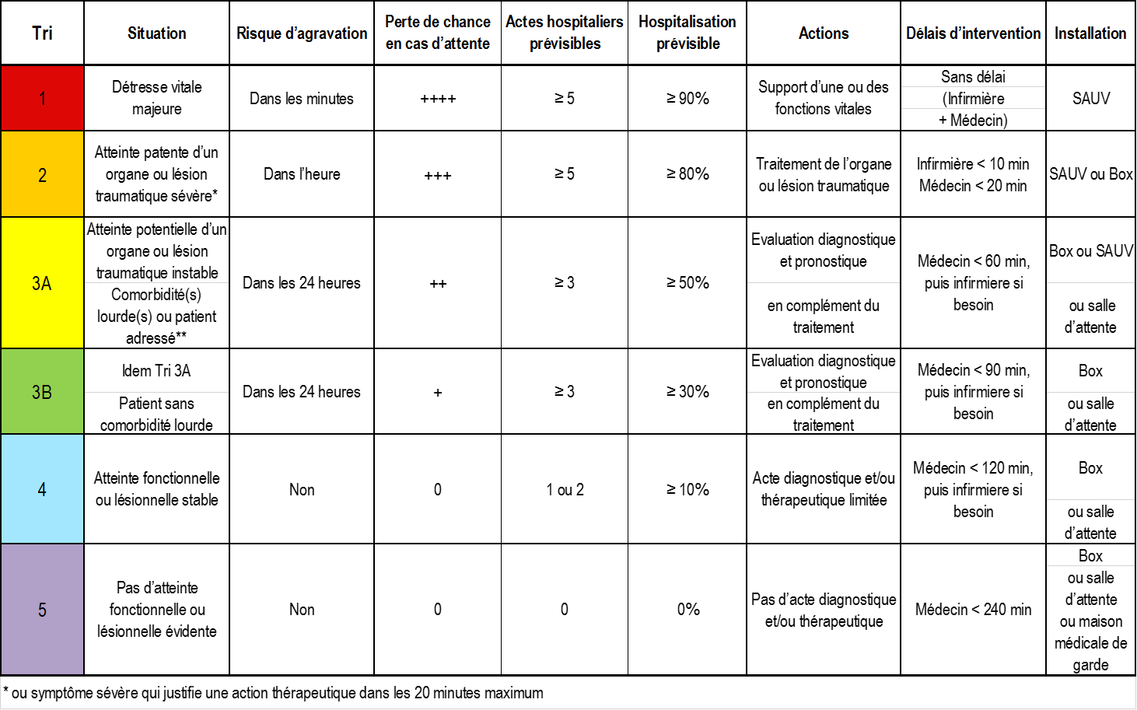
FRENCH
triage

Commission Evaluation
& Qualité de la SFMU

Carlos El KHOURY, président
Sybille GODET, secrétaire
Pierre TABOULET, expert
Claire MAILLARD-ACKER, expert
Membres :
Vincent BOUNES
Romain DUFAU
Carole PAQUIER
Guillaume RANCHON
François REVAUX
Patrice SERRE
Jean-Pierre TOURTIER
Christophe VINCENT-CASSY
Catherine PRADEAU
Youri YORDANOV

Oct-15

Notice Mode recherche
Notice d'emploi d'un mode de recherche textuel associant des synonymes et autres mots clefs

1

Cliquer sur la petite flèche du champ textuel

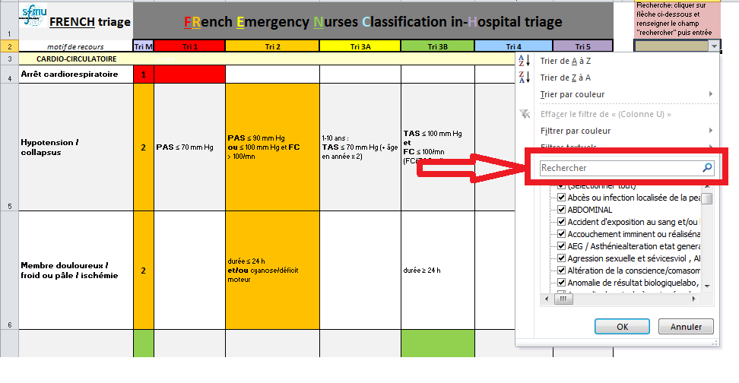

2

L'onglet "Recherche" s'ouvre
Saisir le mot clef recherché

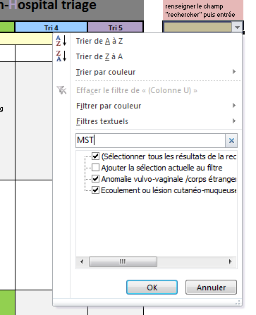

3
Les entrées sont restreintes aux synonymes ou aux mots clefs associés et appuyer sur OK

4

Seules les entrées correspondantes s'affichent

5

Pour delectionner la recherche , recliquer sur la case de selection

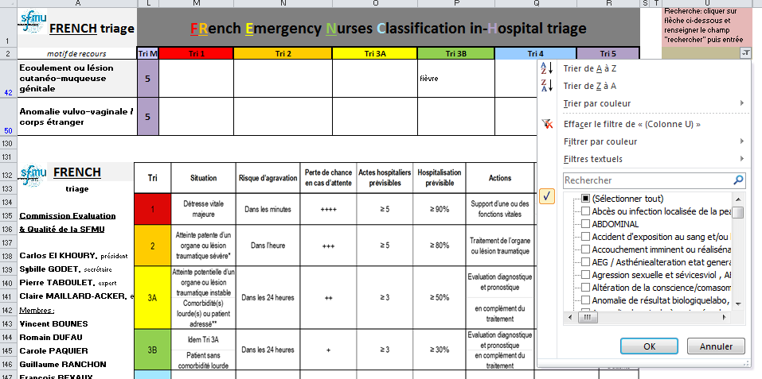

6

Puis effacer le filtre en cliquant sur a ligne
Toutes les entrées du tableau s'afficheront alors à nouveau

